FAETA
Norma para establecer la estructura de la información que las entidades federativas deberán presentar respecto al Fondo de Aportaciones
para la Educación Tecnológica y de Adultos, y los formatos de presentación

Municipio de Salamanca Guanajuato.
Periodo: al 31 de Marzo de 2026.

 | “Nada que manifestar”.
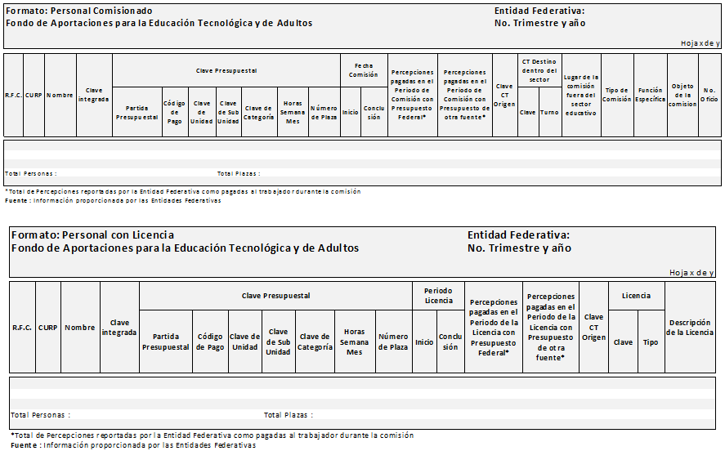

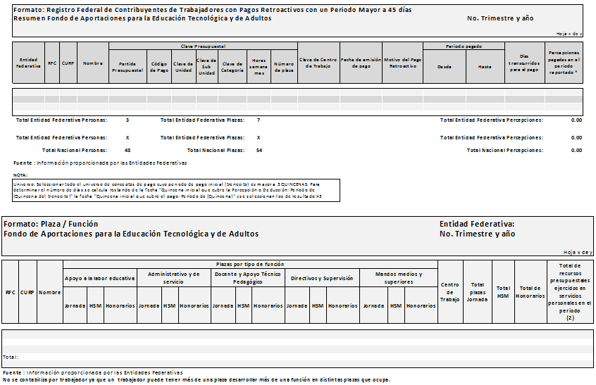

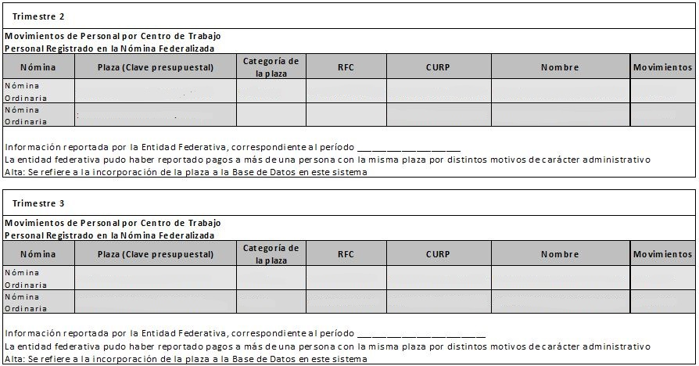

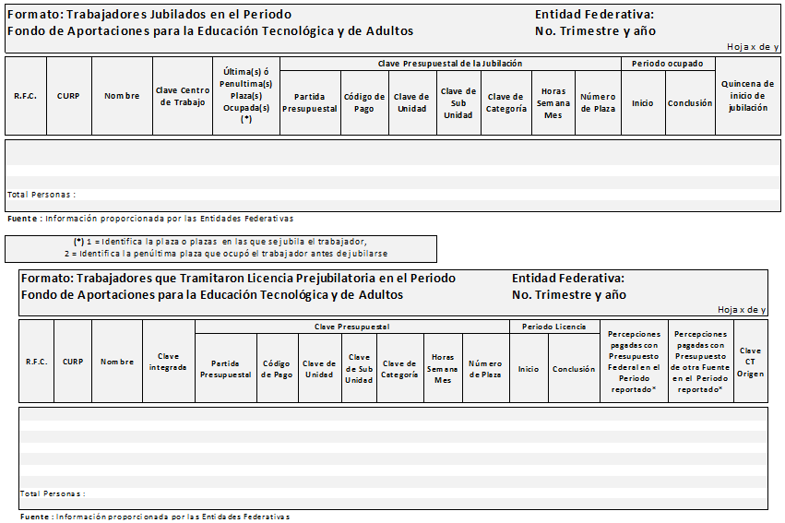

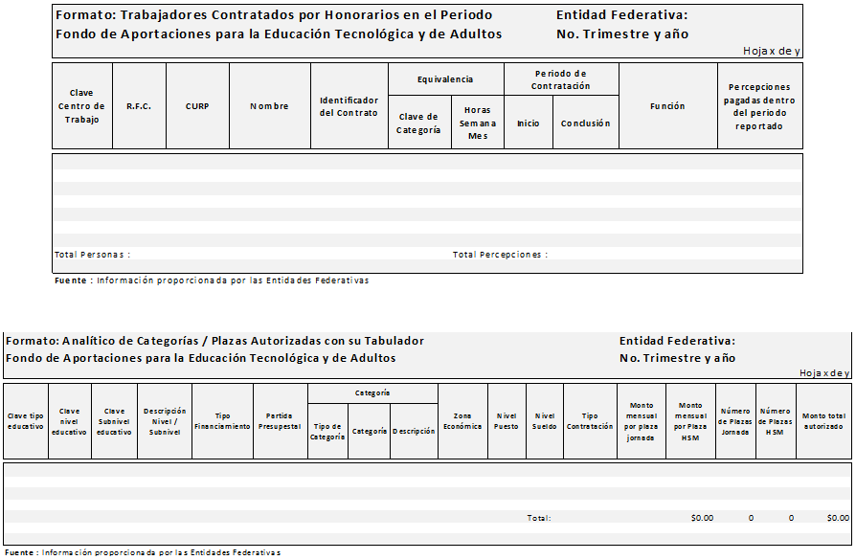

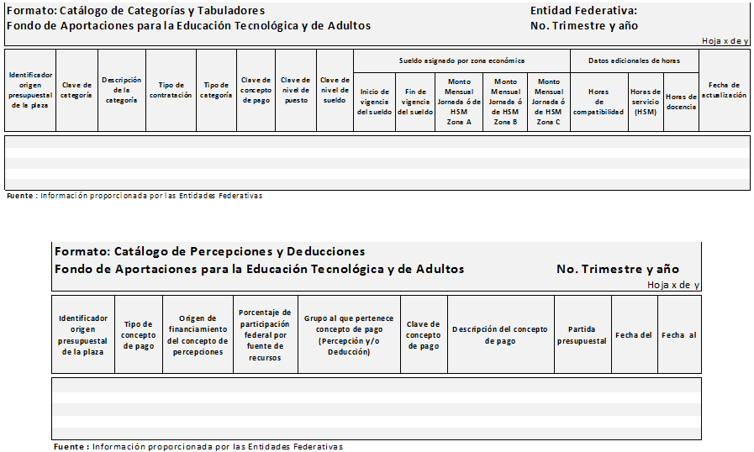

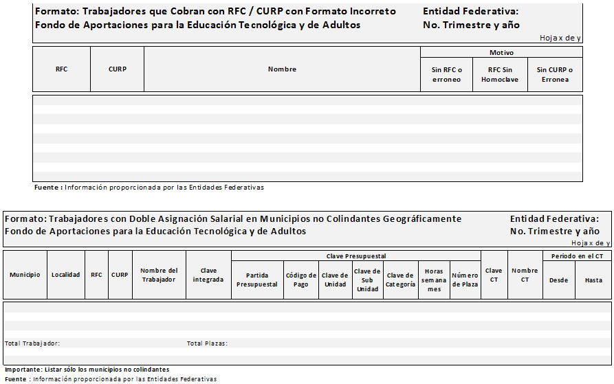

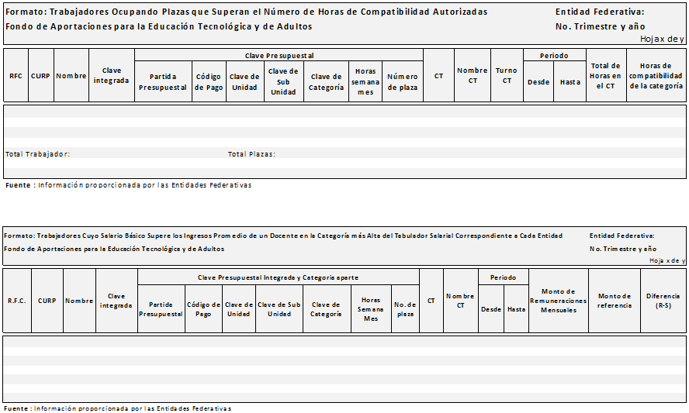

Bajo protesta de decir verdad declaramos que los Estados Financieros y sus notas, son razonablemente correctos y son responsabilidad del emisor

